Sheet1
Forsendur:
Höfuðstóll | 100,000
Árafjöldi | 5
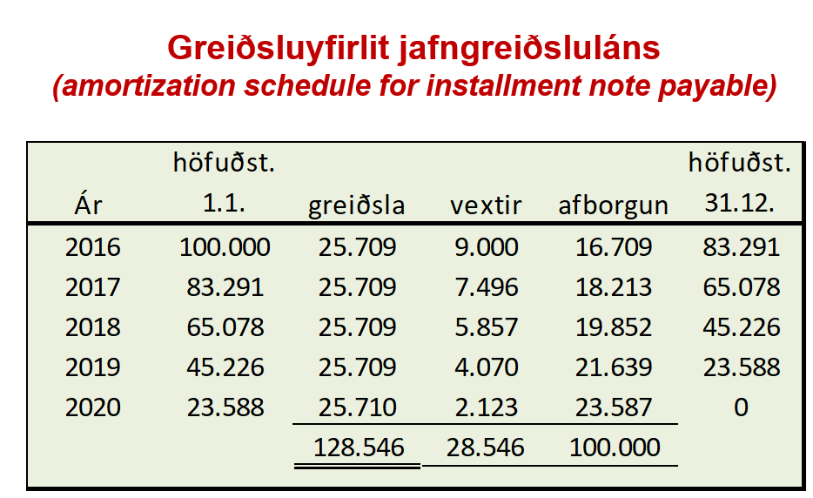
Vextir | 9%

Jafngreiðsla |  | = -PMT(vextir;fjöldi tímabila;höfuðstóll)

Ár | Greiðsla | Vextir | Afborgun | Staða
Í upphafi lánstíma
Árslok 2016 | 25,709 | 9,000
Árslok 2017 | 25,709
Árslok 2018 | 25,709
Árslok 2019 | 25,709
Árslok 2020 | 25,709

Í sjóðstreymi:
 | Vaxtahluti greiðslu | Afborgunarhluti greiðslu

